1GD-FR-0020
 |  |  |  |  |  |  | PROCESO DE GESTIÓN DOCUMENTAL |  |  |  |  |  |  |  |  | POLICÍA NACIONAL
Código:1GD-FR-0020
Fecha: 04/07/2018 |  |  |  |  |  |  | DIAGNÓSTICO INTEGRAL PARA LOS ARCHIVOS DE LA POLICÍA NACIONAL
Versión: 0

CIUDAD: Villavicencio |  |  |  |  |  |  |  |  |  | FECHA ELABORACIÓN DEL DIAGNÓSTICO |  |  |  |  |  |  | 4 |  | 1 |  |  | 2024
RESPONSABLE DEL DILIGENCIAMIENTO: Patrullero:
A. IDENTIFICACIÓN
CÓDIGO Y NOMBRE DE LA UNIDAD: 3.8.7.1 Region de Policia N°7
FECHA DE CREACIÓN DE LA UNIDAD: 05 de enero de 2006 |  |  |  |  |  |  |  |  |  | ACTO ADMINISTRATIVO DE CREACIÓN DE LA UNIDAD: Resolución N° 00010 del 05 de enero de 2006
Calle 44 N° 35C-02 Barrio el Triunfo |  |  |  |  |  |  |  |  |  | ACTO ADMINISTRATIVO VIGENTE DE LA UNIDAD: Resolución N° 00010 del 05 de enero de 2006
CORREO ELECTRÓNICO DE LA UNIDAD: region7.coman@policia.gov.co |  |  |  |  |  |  |  |  |  | TELÉFONO: 6614500 |  |  |  |  |  |  |  | 49004
A.1 DIRECTOR, COMANDANTE O JEFE DE LA UNIDAD:
NOMBRE:
GRADO: |  |  | CORONEL
CARGO: |  |  | Comandante Región de Policía N°7 ( E )
TIEMPO EN EL CARGO: |  |  |  | DIA 2 / MES 1 / AÑOS 0
A.2 ADMINISTRACIÓN DEL ARCHIVO
Jefe Grupo de Gestión Documental
NOMBRES Y APELLIDOS: |  |  |  |  |  |  |  |  |  | CAPACITACIÓN O CURSOS EN GESTIÓN DOCUMENTAL Y ARCHIVÍSTICA
GRADO: Patrullero |  |  |  |  |  |  |  |  |  |  | Seminario Gestión Documental
CARGO: Responsable de Archivo |  |  |  |  |  |  |  |  |  |  | Curso Organización Documental
TIEMPO EN EL PROCESO DE GESTIÓN DOCUMENTAL (
TIEMPO EN LA INSTITUCIÓN (
CORREO INSTITUCIONAL
No. CELULAR.
No IP DE LA OFICINA Y/O GRUPO. 49004
CONDICIÓN MÉDICO LABORAL.
Funciones del Jefe Grupo de Gestión Documental
1 | Revisar los parámetros establecidos en gestión documental con el fin de garantizar los niveles de seguridad y confidencialidad de la información
2 | Llevar el control de la entrada y salida de documentos que se encuentren bajo su responsabilidad siguiendo los procedimientos establecidos con el fin de prevenir la pérdida de información
3 | Revisar los conceptos técnicos sobre gestión documental emitidos por el grupo con el fin de que cumplan con las directrices de la Institución y estatal
4 | Brindar la información que corresponda de acuerdo a la naturaleza del cargo, a quien la requiera, siguiendo los lineamientos de la normativa establecida
5 | Implementar el sistema de gestión integral de acuerdo con los lineamientos institucionales, efectuando mejora continua en los procesos que lo requieran.
6 | Realizar las actividades establecidas en la gestión documental, aplicando la normativa vigente.
7 | Realizar las actividades establecidas para la implementación del sistema de gestión ambiental en la Policía Nacional.
Responsable Archivo Central
NOMBRES Y APELLIDOS: |  |  |  |  |  |  |  |  |  | CAPACITACIÓN O CURSOS EN GESTIÓN DOCUMENTAL Y ARCHIVÍSTICA
GRADO: Patrullero |  |  |  |  |  |  |  |  |  | 1 | Seminario Gestión Documental
CARGO: Responsable de Archivo |  |  |  |  |  |  |  |  |  | 2 | Curso Organización Documental
TIEMPO EN EL PROCESO DE GESTIÓN DOCUMENTAL
TIEMPO EN LA INSTITUCIÓN
CORREO INSTITUCIONAL
No. CELULAR.
No IP DE LA OFICINA Y/O GRUPO 49004
CONDICIÓN MÉDICO LABORAL
Funciones del Responsable Archivo Central
1 | Conservar la información tranferida por las dependencias productoras
2 | Llevar el control de la entrada y salida de documentos que se encuentran bajo su responsabilidad siguiendo los procedimientos establecidos con el fin de prevenir la perdida de información
3 | velar por el aseo de la instalaciones del archivo de Gestión y los documentos que reposan en la misma.
4 | Brindar la inforamción que corresponda a la naturaleza del cargo, a quien la requiera siguiendo los lineamientos de la normatividad establecida
5 | implemetar el sistema de gestión integral deacuerdo con los lineamientos institucionales, efectuando mejora continua en los procesos que lo requieran
6 | Realizar las actividades establecidas de la gestión documental, aplicando la normatividad vigente
7 | Guardar la reserva y confidencialidad de los documentos e información que sea de su conocimiento dentro del cumplimiento de sus funciones.
TALENTO HUMANO
GRADO | APELLIDOS Y NOMBRES |  |  |  |  | CÉDULA | CARGO ACTUAL | No. De Celular | TIEMPO DE SERVICIO EN LA UNIDAD |  |  | TIEMPO EN EL PROCESO DE GESTIÓN DOCUMENTAL |  |  | NIVEL ACADÉMICO |  |  |  |  | CONDICIÓN MÉDICO LABORAL
 |  |  |  |  |  |  |  |  | Años | Meses | Días | Años | Meses | Días
PT |  |  |  |  |  |  | Responsable de Archivo |  |  |  |  |  |  |  | Técnico Profesional en Servicio de Policía
A.3 NIVEL Y TIPO DE ARCHIVO
NIVEL DE LA UNIDAD |  |  |  |  |  | Asesor |  | Control |  | Operativo |  |  |  | Administrativo |  |  |  |  | Docente
 |  |  |  |  |  |  |  |  |  |  |  |  |  | X
JURISDICCIÓN |  |  |  |  |  | Dirección |  |  | Oficina Asesora |  |  | Región |  | Metropolitana |  | Departamento |  |  | Escuela de Policía |  |  |  | Centro de Instrucción
 |  |  |  |  |  |  |  |  |  |  |  | X
MISIÓN DE LA UNIDAD |  |  |  |  |  | La misión de la Región de Policía Nro. 7, está encaminada a contribuir con las satisfacciones de las necesidades de seguridad y tranquilidad pública, mediante un efectivo servicio fundamentado en la prevención, investigación y control de delitos y contravenciones, coadyubando a garantizar las condiciones necesarias para que los habitantes dentro de la jurisdicción de la unidad, puedan ejercer sus derechos y libertades publicas
SISTEMA DE ARCHIVO |  |  |  |  |  | Centralizado |  |  |  |  |  |  | Descentralizado
 |  |  |  |  |  | x
CLASES DE ARCHIVOS |  |  |  |  |  | Archivo de Gestión |  | Archivo Central |  | Archivo Intermedio |  |  | Archivo Histórico |  |  | Número de Depósitos
 |  |  |  |  |  |  |  | X
NUMERO DE DEPENDENCIAS |  |  |  |  |  | Operativas |  |  |  |  |  |  |  | Administrativas
 |  |  |  |  |  |  |  |  |  |  |  |  |  | x
SERVICIOS QUE PRESTA |  |  |  |  |  | EL GRUPO DE GESTIÓN DOCUMENTAL - ARCHIVO CENTRAL PRESTA LOS SIGUIENTES SERVICIOS
 |  |  |  |  |  | 1 | Prestamos y Consultas de Documentos |  |  |  |  | Periodicidad |  | Mensual | Cantidad |  | 1 | Origen |  | Interno y externo
 |  |  |  |  |  | 2 | Asesorías y Acompañamientos |  |  |  |  |  |  | Mensual |  |  | 1 |  |  | Interno
 |  |  |  |  |  | 3 | Transferencias Documentales |  |  |  |  |  |  | Anual |  |  | 1 |  |  | Interno
 |  |  |  |  |  | PROCESOS TÉCNICOS DE REPROGRAFÍA DESARROLLADOS
 |  |  |  |  |  | DIGITALIZACIÓN | Unidad de Conservación | Periodicidad | Cantidad | MICROFILMACIÓN |  |  | Soporte |  |  |  | Periodicidad |  |  | Cantidad
 |  |  |  |  |  |  | Carpetas / Tomos | Anual | 254 |  |  |  | No Aplica |  |  |  | No Aplica |  |  | 0
 |  |  |  |  |  |  | Almacenamiento y Administración
 |  |  |  |  |  |  | GECOP
A.4 PRESUPUESTO ANUAL DEL ARCHIVO
PROPIO: NO |  |  |  |  |  |  | ASIGNADO POR LA DEPENDENCIA: $1.000.000 ___________________________________ |  |  |  | SEGÚN NECESIDADES: Mensajería |  |  |  |  |  |  | OTRO: ________________________________________
ASIGNACIÓN DE RUBROS PARA EL ARCHIVO: |  |  |  |  |  |  |  |  | 1.000.000 Contrato de mensajeria.
...
B1. DATOS GENERALES Y UBICACIÓN DEL DEPÓSITO DE ARCHIVO
B.5 EQUIPOS Y ENSERES
Accesorio |  |  |  |  |  |  |  | Cantidad | Accesorio |  |  |  |  | Cantidad | Accesorio |  |  |  |  |  |  | Cantidad
Cuenta con extintores CO2 (cuantos): |  |  |  |  |  |  |  | 0 | Termohigrómetros |  |  |  |  | 0 | Puestos de Trabajo |  |  |  |  |  |  | 1
Cuenta con extintores Multipropósito(cuantos): |  |  |  |  |  |  |  | 1 | Equipos de Computo |  |  |  |  | 1 | Teléfonos |  |  |  |  |  |  | 0
Cuenta con extractores de aire (cuantos): |  |  |  |  |  |  |  | 0 | Escáneres |  |  |  |  | 1 | Unidades de Conservación (Cajas) |  |  |  |  |  |  | 46 cajas de las dependencias, Sepri, Planeación, Talento Humano de la Región de Policía Nro. 7 (2005-2021)
Cuenta con sensores de movimiento: |  |  |  |  |  |  |  | 0 | Impresoras |  |  |  |  | 0 | Unidades de Conservación (Carpetas) |  |  |  |  |  |  | 254 Carpetas de las dependencias, Sepri, Planeación, Talento Humano de la Región de Policía Nro. 7 (2005-2021)
Deshumidificadores |  |  |  |  |  |  |  | 0 | Fotocopiadoras |  |  |  |  | 0 | Equipos de Microfilmación
Otros, cuales?
EVIDENCIA FOTOGRÁFICA
SE DEBERÁ ANEXAR FOTOGRAFÍAS QUE DEN CUANTA DE LAS CONDICIONES TÉCNICAS MÍNIMAS QUE PRESENTA LA ESTRUCTURA DEL ARCHIVO, EQUIPAMIENTO Y MOBILIARIO, ESTANTERÍA, SEÑALÉTICA Y SEGURIDAD, LAS ÁREAS COLINDANTES Y EL ESTADO DE LA INFORMACIÓN ADMINISTRADA POR LA UNIDAD
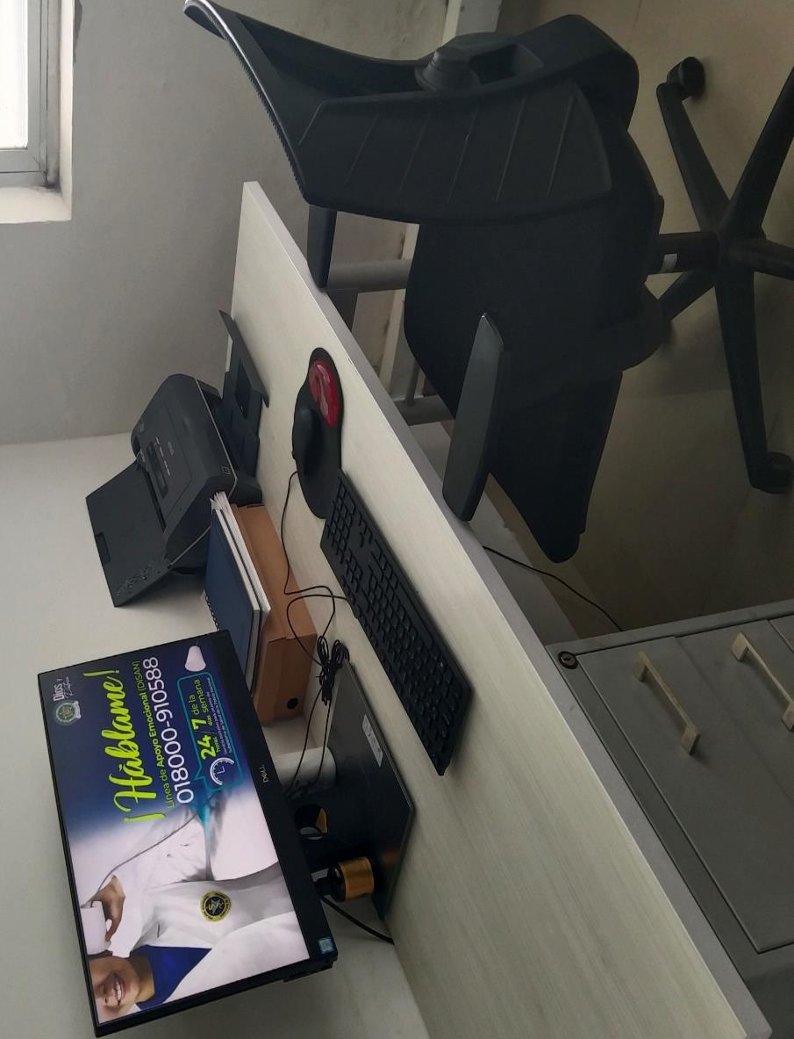
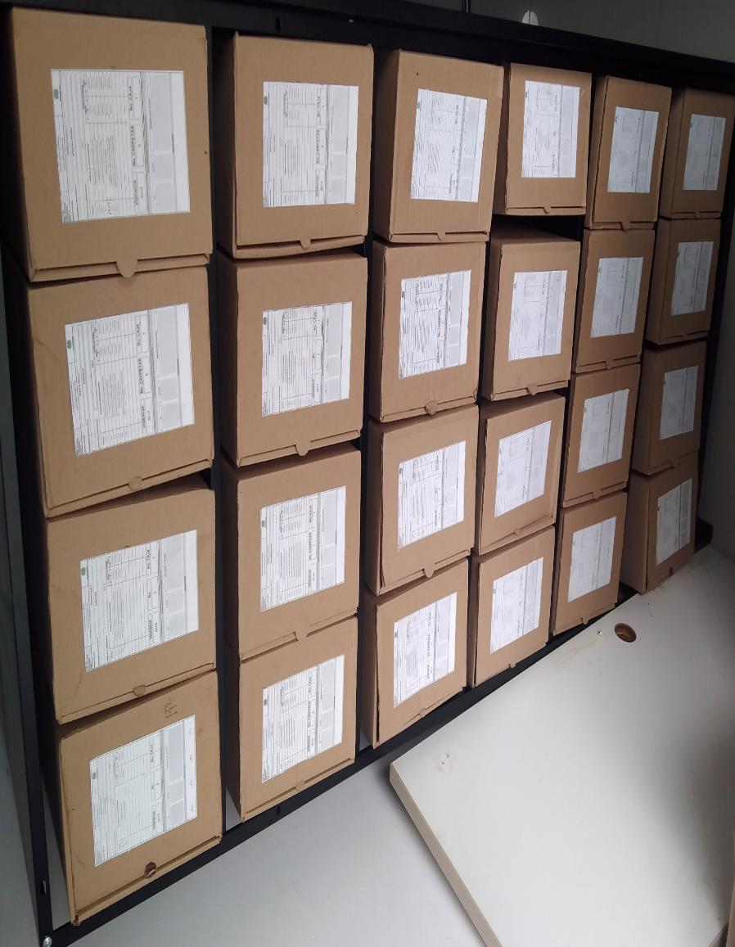
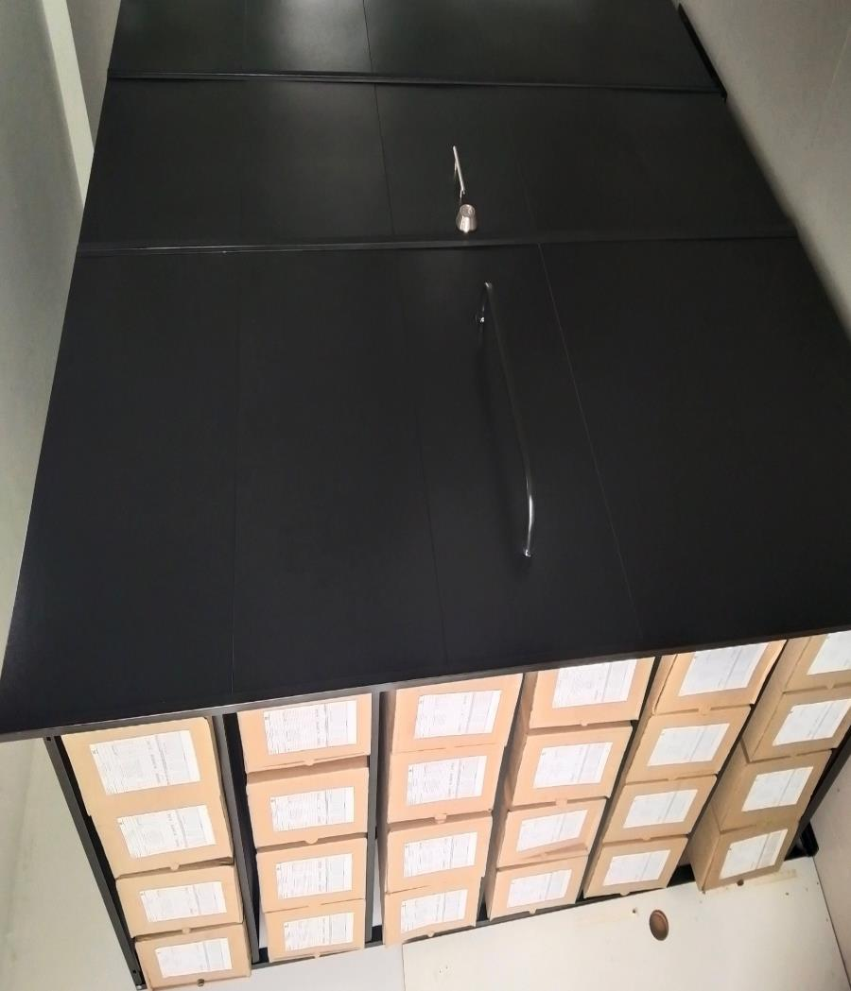
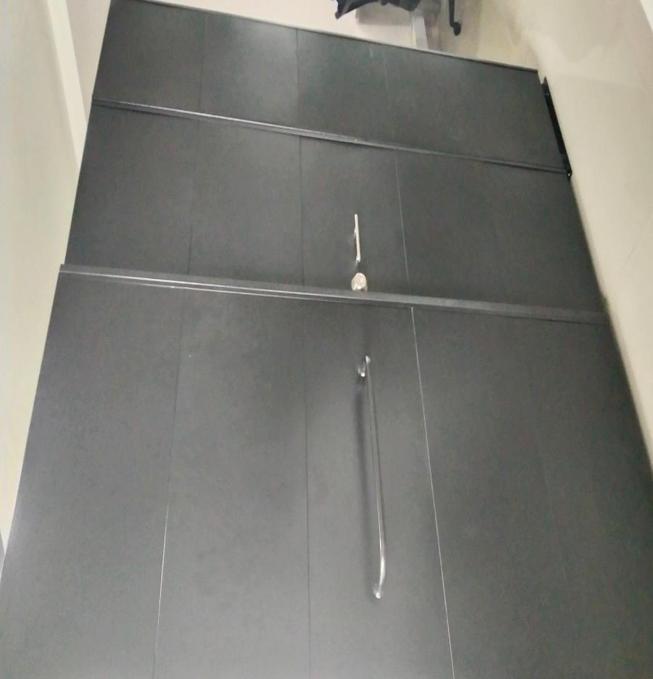

C. CARACTERÍSTICAS DE LA DOCUMENTACIÓN
IDENTIFICACIÓN DEL FONDO ACUMULDADO O DOCUMENTAL
UNIDAD POLICIAL |  |  |  |  |  |  |  |  |  |  | DEPENDENCIA PRODUCTORA:
ACERVO DOCUMENTAL
Fechas Extremas Acervo Documental |  |  |  |  |  | Cantidades de Unidades de Conservación Cajas |  | Cantidad Soporte Documental
Fecha Inicial |  | No aplica | No aplica | No aplica |  | La Region de Policia Nro.7, no cuenta con fondos acumulados |  | Archivo de Gestión | Papel (carpetas) | Análogo | Digital | Planos | Libros | Videos | Fotografías |  | Cintas |  | Microfilmes |  | Magnéticos y ópticos |  | Pergaminos
fecha final |  | No aplica | No aplica | No aplica |  |  |  |  | No aplica | No aplica | No aplica | No aplica | No aplica | No aplica | No aplica |  | No aplica |  | No aplica |  | No aplica |  | No aplica
Cantidad en Metros Lineales
Registré la clase de archivo que se encuentra administrando e indiqué la cantidad de metros lineales de información custodiada, se deberá tener en cuenta toda la información existente, en donde se incluye acervos documentales plenamente identificados y organizados y los fondos documentales sin organización archivística alguna. |  |  |  |  |  |  |  |  |  | Archivo Central |  |  |  | Cantidad de Metros Lineales |  |  | (Correspondiente a 11,5 metros lineales)
...
B. Inspección y mantenimiento de sistemas de almacenamiento e instalaciones físicas |  |  |  |  |  |  | Archivo Central |  |  | Se realiza jornada mensual |  |  | Mediante comunicado oficial GS-2023-097699-DEMET de fecha 10 de octubre de 2023. El cual trata Mantenimiento con el archivo de la Región de Policía Nro. 7. |  |  | Mensual |  |  |  |  | N/R
C. Saneamiento ambiental: desinfección, desratización y desinsectación |  |  |  |  |  |  | Archivo Central |  |  | Se realiza el aseo diario, a los depositos y estanteria con el fin de evitar la acomulación del polvo y suciedades en general |  |  | Para el segundo semetre de la viegencia 2023, no se contó con el apoyo de la empresa de fumigacion del Llano |  |  | No aplica |  |  |  |  | Se realizó sanmiento de desinfecciónpor parte del funcionario encargado del archivo
D. Monitoreo y control de condiciones ambientales |  |  |  |  |  |  | Archivo Central |  |  | No Aplica |  |  | Teniendo en cuenta que esta unidad no cuenta con un termohigrómetro, se solicitó mediante comunicado oficial GS-2023-009173-REGI7, de fecha 17 de julio de 2023. |  |  | No aplica |  |  |  |  | Pendiente a la respuesta a dicho comunicado
E. Almacenamiento y re-almacenamiento |  |  |  |  |  |  | Archivo Central |  |  | Cuando se requiera |  |  | Organización acervos documentales Región Nro.7 GS-2023-087472-DEMET |  |  | Cuando se requiera |  |  |  |  | Se envía todos los viernes comunicado oficial al Comando de Region de Policía N° 7 informando las actividades realizadas por el Responsable del Archivo.
F. Prevención de emergencias y atención de desastres. |  |  |  |  |  |  | Archivo Central |  |  | Se participa en los simulacros realizados por el SGSST, por lo anterior se prevé el aseguramiento de la estanteria, cajas para evitar novedades cuando ocurra un siniestro. |  |  | ACTA N° 005-SEPRI-GUGED socialización plan de prevención ante una emergencia. |  |  | No aplica |  |  |  |  | Cuando lo disponga el encargado del proceso SG-SST
PLAN DE CONSERVACIÓN PREVENTIVA
Programa |  |  |  |  |  |  | Clase de Archivo |  |  | Actividad |  |  | Evidencia |  |  | periodicidad |  |  |  |  | Observaciones
A. Preservación digital a largo plazo |  |  |  |  |  |  | Archivo Central |  |  | Permanente |  |  | Cuando sea requerida |  |  | Diario |  |  |  |  | El archivo Central del Comando de Región de Policía Nro. 7, cuenta con un servidor de la seguridad de la información,
EVIDENCIA FOTOGRÁFICA
SE DEBERÁ ANEXAR FOTOGRAFÍAS QUE DEN CUANTA DE LAS CONDICIONES DE ORGANIZACIÓN, ADMINISTRACIÓN, CUSTODIA Y CONSERVACIÓN DE LOS ACERVOS DOCUMENTALES
Plan de conservación de preventiva
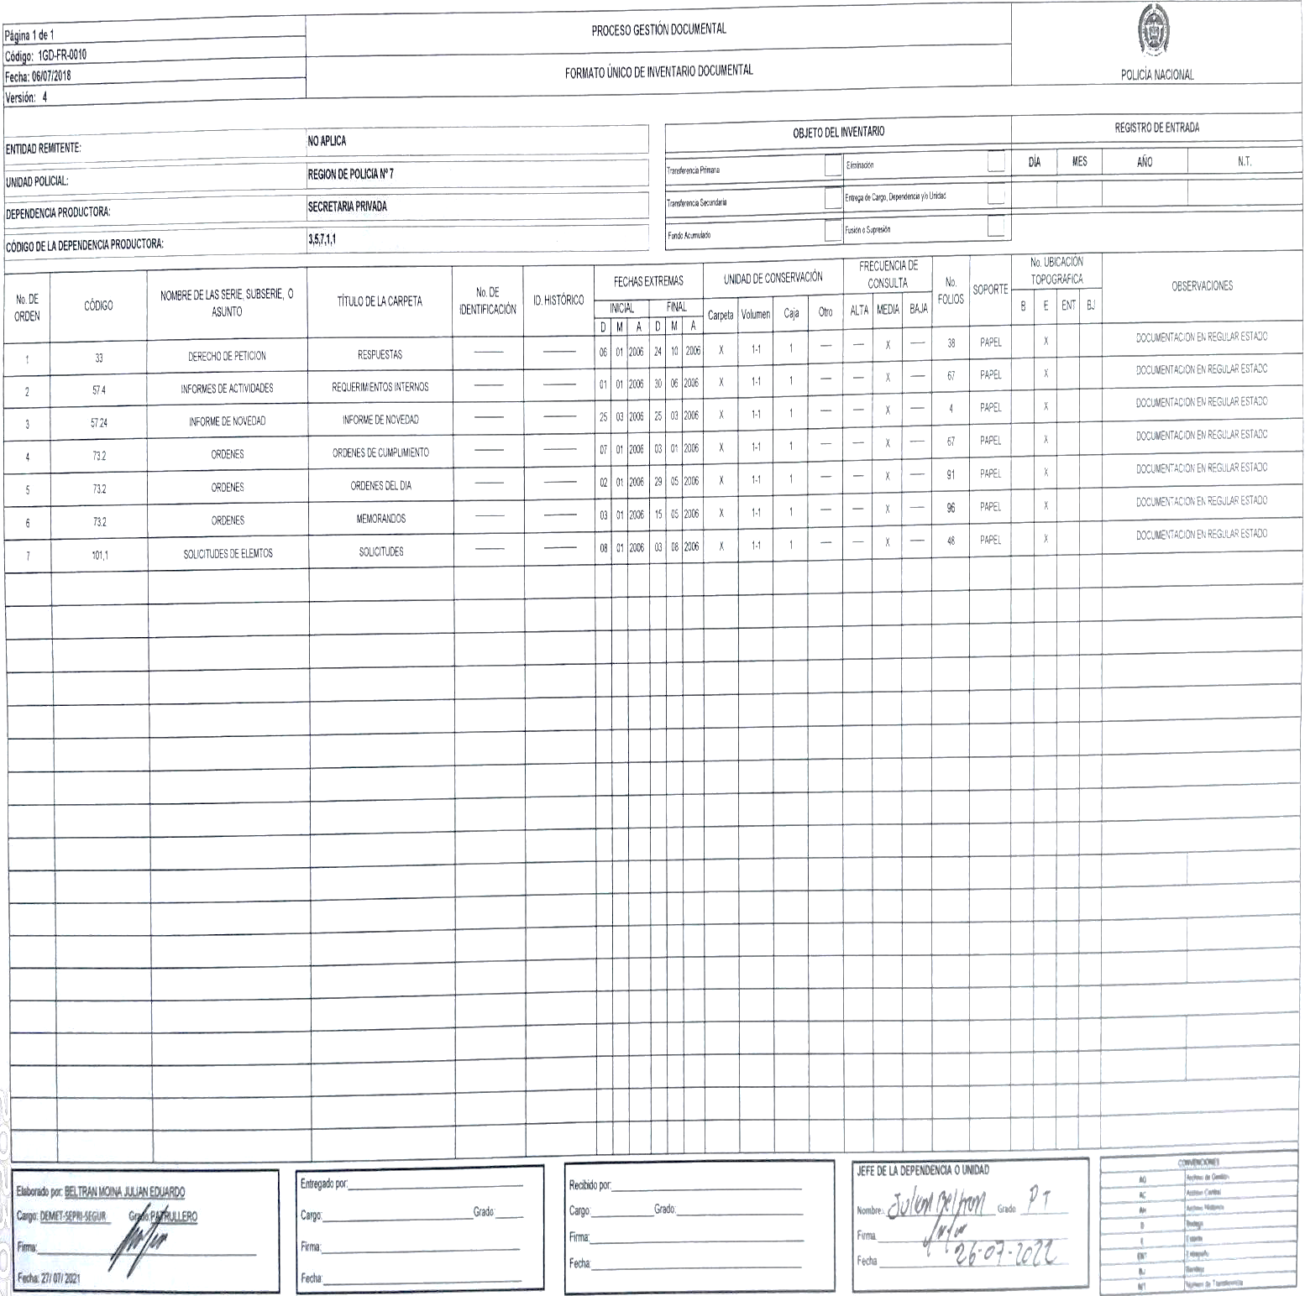
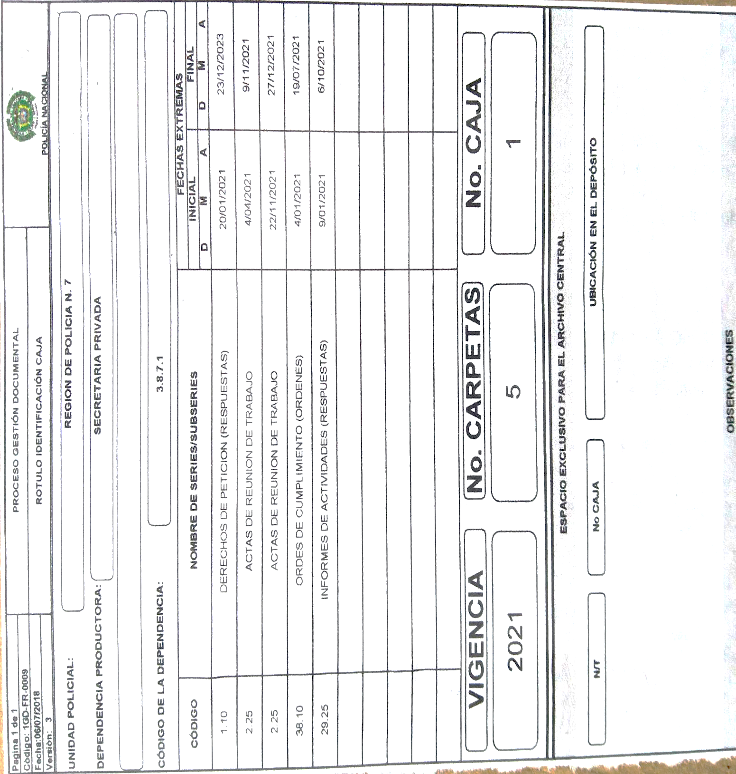
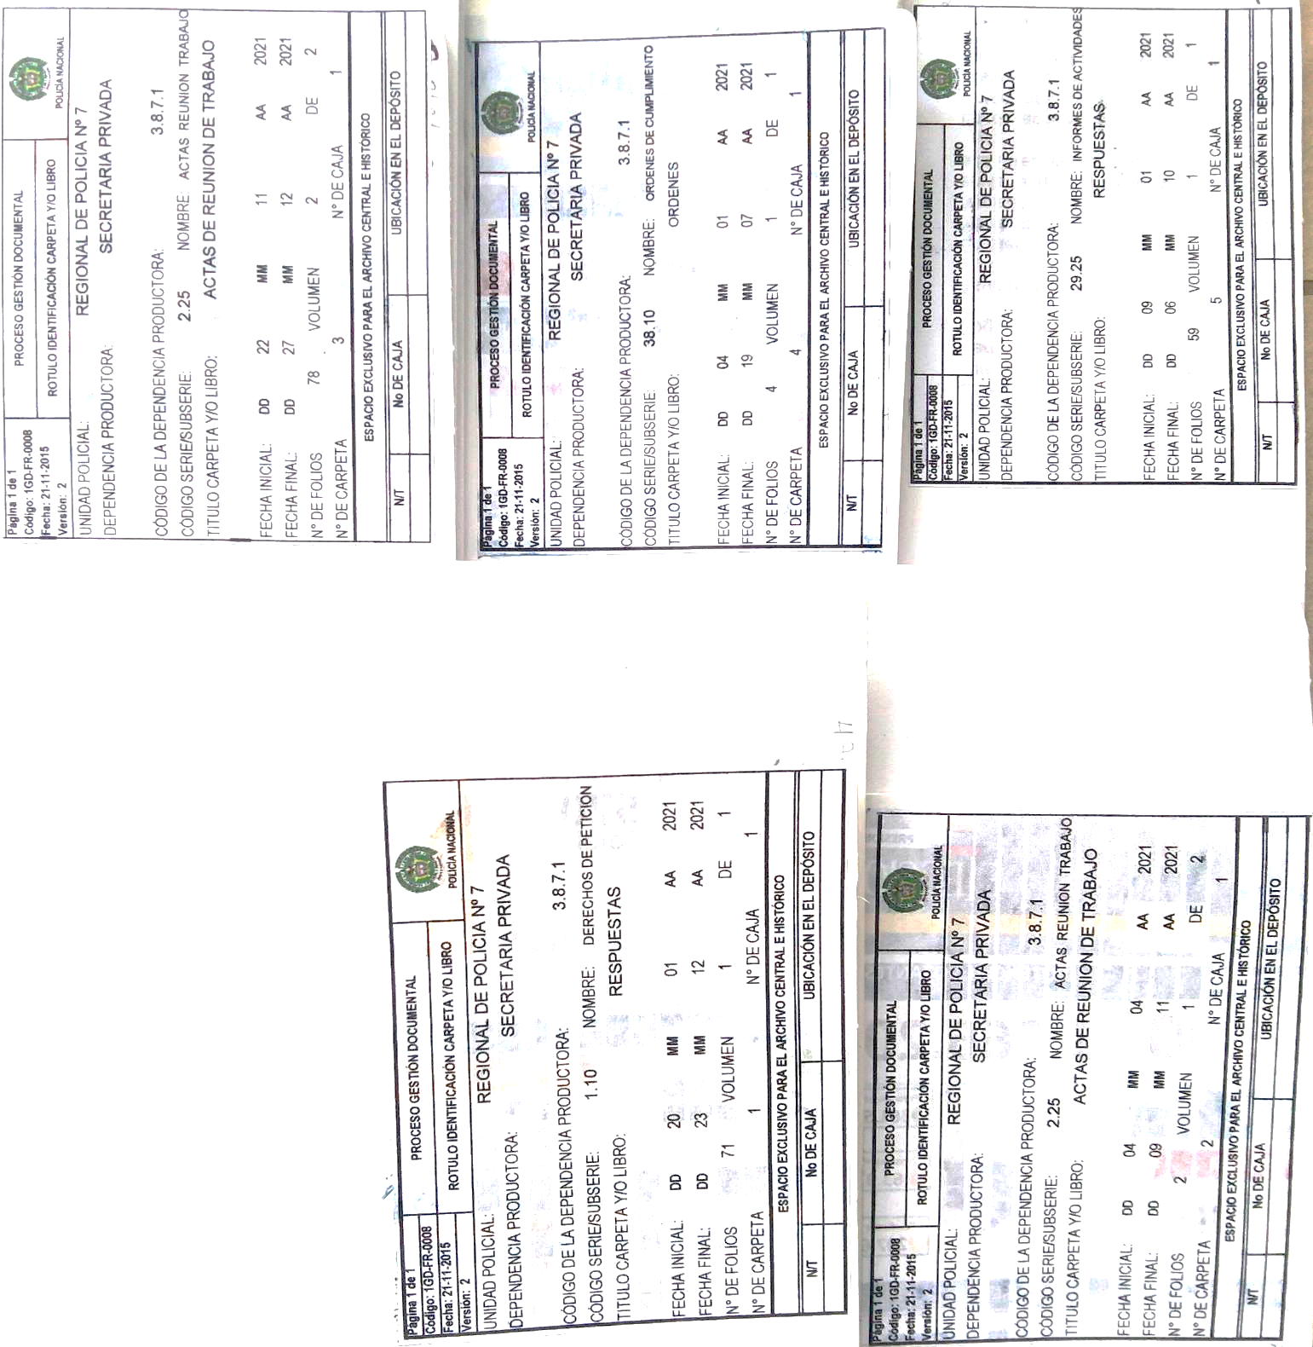

Fecha de Elaboración |  |  |  | 4 | 1 | 2024 |  | Fecha de Elaboración |  | 4 | 1 | 2024 |  |  |  | VISTO BUENO JEFE DE LA UNIDAD
Diagnóstico Elaborado Patrullero: |  |  |  |  |  |  |  | Responsable de Archivo Region Nro.7 Patrullero |  |  |  |  |  |  |  | Comandante de Unidad: Coronel: Comandante Region de Policia Nº 7 (E)
Grado Nombres y Apellidos |  |  |  |  |  |  |  | Grado Nombres y Apellidos |  |  |  |  |  |  |  | Grado Nombres y Apellidos

Firma |  |  |  |  |  |  |  | Firma |  |  |  |  |  |  |  |  | Firma

